Tabla 1
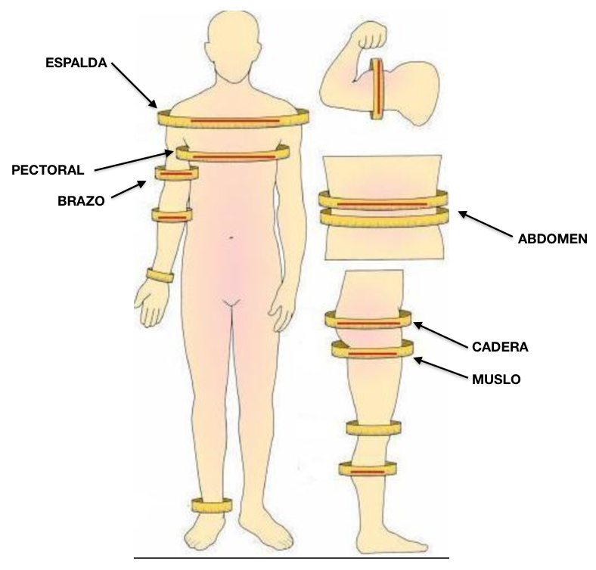
MEDICIONES ANTROPOMÉTRICAS
Nº DE CONTROL | 1 | 2 | 3 | 4 | 5 | 6 | 7 | 8
FECHA: | DD/MM/YYYY | DD/MM/YYYY | DD/MM/YYYY | DD/MM/YYYY | DD/MM/YYYY | DD/MM/YYYY | DD/MM/YYYY | DD/MM/YYYY
ABDOMEN (OMBLIGO)
CADERA
MUSLO
ESPALDA
PECHO
BRAZO (RELAJADO)

PESO (AYUNAS)

* SOLO MEDIR LAS PARTES NOMBRADAS
EN LA COLUMNA

